旅費交通費明細書_見本
見 本
笹川保健財団 助成事業
研究代表者名： |  | ←助成契約者名をご記入ください

旅費交通費明細

 |  |  | 使用者名：

年月日 | 目的 | 区間（距離 km） |  | 交通機関 | 金額 | 証拠書類番号
2022-06-01 | 協力者との打合せ | 虎ノ門 ⇒ 品川（片道） |  | 銀座線・JR | ¥325 | 1
2022-06-17 | 協力者との打合せ | 虎ノ門 ⇔ 品川（往復）325×２ |  | 銀座線・JR | ¥650 | 1
2022-09-08 | インタビュー | 福島城県会津若松⇒福島県昭和村 |  | レンタカー | ¥8,920 | 2
2022-10-30 | インタビュー | 宮城県仙台市⇒宮城県南三陸町 走行距離98.6km×37円 |  | 自家用車 | ¥3,649 | 3
2022-10-30 | インタビュー | 駐車場代 |  | 自家用車 | ¥3,000 | 4
2022-10-30 | インタビュー | 宿泊（実費） |  | ー | ¥9,900 | 5
2022/11/13-14 | インタビュー | 虎ノ門⇔羽田空港（往復）609×２ |  | 銀座線・浅草線 | ¥1,218 | 6
2022/11/13-14 | インタビュー | 東京⇔岡山（飛行機） 宿泊パック利用 |  | ー | ¥26,600 | 7
202/11/14 | インタビュー | 日当 （9/8,10/30,11/13,11/14) 3000円×4日 |  | ー | ¥12,000 | ー

 |  |  |  | 合計 | ¥66,262

証拠書類№１公共交通機関検索結果_見本
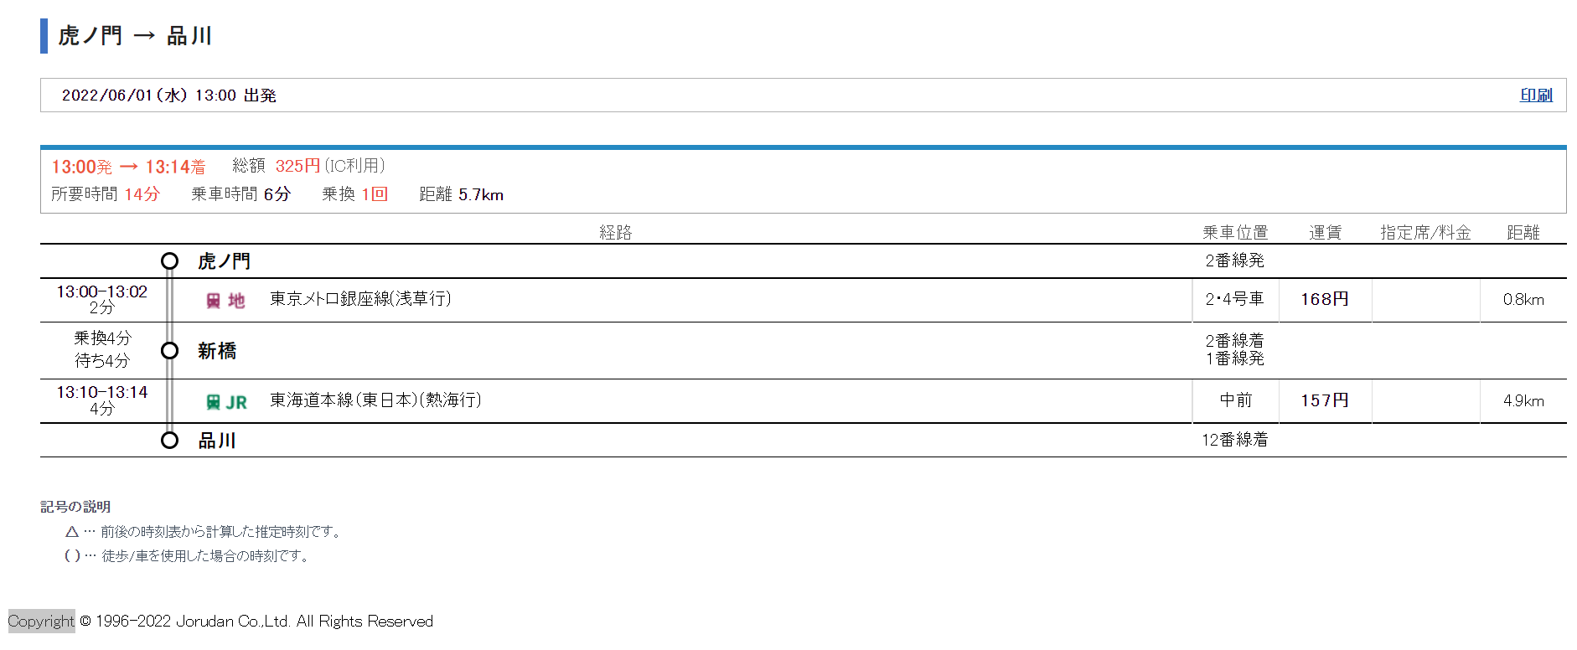

証拠書№３移動距離証明_見本
